Hoja1
Ejercicio 6
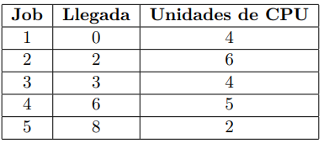

FIFO
Job |  |  |  |  |  |  |  |  |  |  |  |  |  |  |  |  |  |  |  |  |  |  | TP | TE
1 |  |  |  |  |  |  |  |  |  |  |  |  |  |  |  |  |  |  |  |  |  |  | 4 | 0
2 |  |  | > |  |  |  |  |  |  |  |  |  |  |  |  |  |  |  |  |  |  |  | 8 | 2
3 |  |  |  | > |  |  |  |  |  |  |  |  |  |  |  |  |  |  |  |  |  |  | 11 | 7
4 |  |  |  |  |  |  | > |  |  |  |  |  |  |  |  |  |  |  |  |  |  |  | 13 | 8
5 |  |  |  |  |  |  |  |  | > |  |  |  |  |  |  |  |  |  |  |  |  |  | 13 | 11
Unidades de cpu | 0 | 1 | 2 | 3 | 4 | 5 | 6 | 7 | 8 | 9 | 10 | 11 | 12 | 13 | 14 | 15 | 16 | 17 | 18 | 19 | 20 | 21
Cola | 1 | 2 | 3 | 4 | 5
TPR | 9.8
TPE | 5.6

SJF
Job |  |  |  |  |  |  |  |  |  |  |  |  |  |  |  |  |  |  |  |  |  |  | TP | TE
1 | > |  |  |  |  |  |  |  |  |  |  |  |  |  |  |  |  |  |  |  |  |  | 4 | 0
2 |  |  | > |  |  |  |  |  |  |  |  |  |  |  |  |  |  |  |  |  |  |  | 19 | 13
3 |  |  |  | > |  |  |  |  |  |  |  |  |  |  |  |  |  |  |  |  |  |  | 5 | 1
4 |  |  |  |  |  |  | > |  |  |  |  |  |  |  |  |  |  |  |  |  |  |  | 9 | 4
5 |  |  |  |  |  |  |  |  | > |  |  |  |  |  |  |  |  |  |  |  |  |  | 2 | 0
Unidades de cpu | 0 | 1 | 2 | 3 | 4 | 5 | 6 | 7 | 8 | 9 | 10 | 11 | 12 | 13 | 14 | 15 | 16 | 17 | 18 | 19 | 20 | 21
Cola | 1 | 3 | 4 | 5 | 6
TPR | 7.8
TPE | 3.6

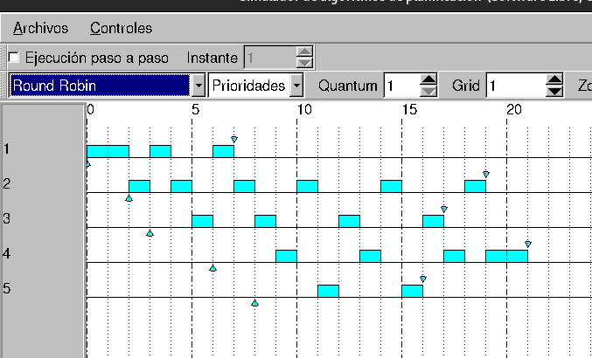
Round Robin con quantum = 1 y Timer Variable
Job |  |  |  |  |  |  |  |  |  |  |  |  |  |  |  |  |  |  |  |  |  |  | TP | TE
1 | > |  |  |  |  |  |  |  |  |  |  |  |  |  |  |  |  |  |  |  |  |  | 7 | 3
2 |  |  | > |  |  |  |  |  |  |  |  |  |  |  |  |  |  |  |  |  |  |  | 17 | 11
3 |  |  |  | > |  |  |  |  |  |  |  |  |  |  |  |  |  |  |  |  |  |  | 14 | 10
4 |  |  |  |  |  |  | > |  |  |  |  |  |  |  |  |  |  |  |  |  |  |  | 15 | 10
5 |  |  |  |  |  |  |  |  | > |  |  |  |  |  |  |  |  |  |  |  |  |  | 8 | 6
Unidades de cpu | 0 | 1 | 2 | 3 | 4 | 5 | 6 | 7 | 8 | 9 | 10 | 11 | 12 | 13 | 14 | 15 | 16 | 17 | 18 | 19 | 20 | 21
Cola | 1 | 1 | 2 | 1 | 2 | 3 | 1 | 2 | 3 | 4 | 2 | 5 | 3 | 4 | 2 | 5 | 3 | 4 | 2 | 4 | 4
TPR | 12.2
TPE | 8

Round Robin con quantum = 6 y Timer Variable
Job |  |  |  |  |  |  |  |  |  |  |  |  |  |  |  |  |  |  |  |  |  |  | TP | TE
1 | > |  |  |  |  |  |  |  |  |  |  |  |  |  |  |  |  |  |  |  |  |  | 4 | 0
2 |  |  | > |  |  |  |  |  |  |  |  |  |  |  |  |  |  |  |  |  |  |  | 8 | 2
3 |  |  |  | > |  |  |  |  |  |  |  |  |  |  |  |  |  |  |  |  |  |  | 11 | 7
4 |  |  |  |  |  |  | > |  |  |  |  |  |  |  |  |  |  |  |  |  |  |  | 13 | 8
5 |  |  |  |  |  |  |  |  | > |  |  |  |  |  |  |  |  |  |  |  |  |  | 13 | 11
Unidades de cpu | 0 | 1 | 2 | 3 | 4 | 5 | 6 | 7 | 8 | 9 | 10 | 11 | 12 | 13 | 14 | 15 | 16 | 17 | 18 | 19 | 20 | 21
Cola | 2 | 3 | 4 | 5
TPR | 9.8
TPE | 5.6

Ejercicio 7

SJF apropiativo o SRTF (Shortest Remaining Time First)
Job |  |  |  |  |  |  |  |  |  |  |  |  |  |  |  |  |  |  |  |  |  |  | TP | TE
1 | >
2 |  |  | >
3 |  |  |  | >
4 |  |  |  |  |  |  | >
5 |  |  |  |  |  |  |  |  | >
Unidades de cpu | 0 | 1 | 2 | 3 | 4 | 5 | 6 | 7 | 8 | 9 | 10 | 11 | 12 | 13 | 14 | 15 | 16 | 17 | 18 | 19 | 20 | 21
Cola
TPR | 0
TPE | 0

